手段としてのデータベース
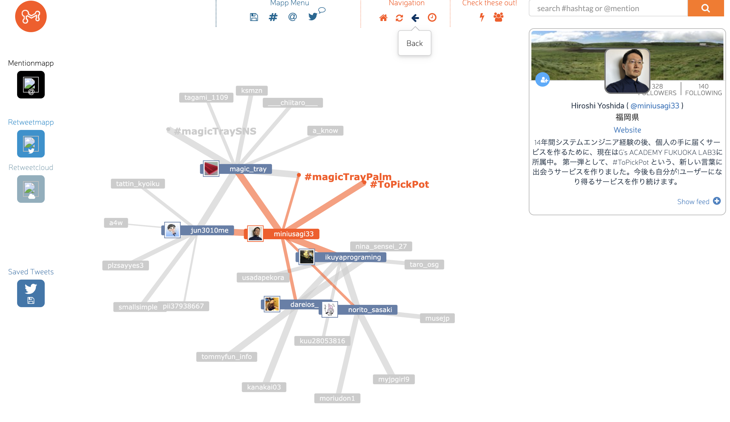
人間が試行錯誤し、現在の道具の使い方に限界を感じた、その先に見えるもの
 | 新しい選択肢を見つける
 |  | 新しい選択肢もきっと難しい。しかし悩んでいた道具よりはより簡単にできるだろう。
 |  |  | この体験は悩んで試行錯誤した結果至るところなので大事にしたい。

グラフデータベースという選択肢 |  |  |  |  | Not Only SQL

 | https://neo4j.com/ |  |  | ネオフォージェイ

DB比較サイト
 | https://db-engines.com/en/

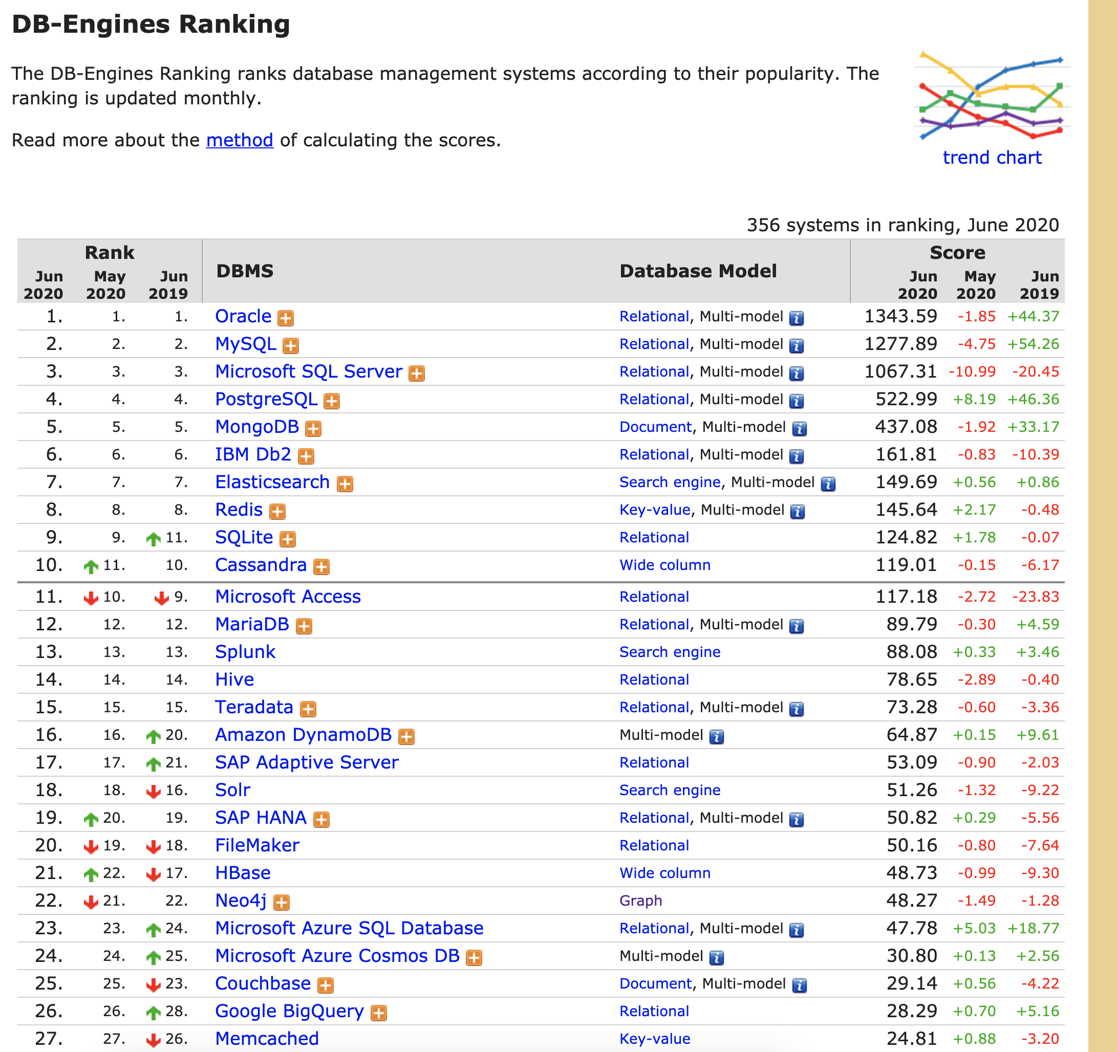

日本語によるNeo４jハンズオン
 | https://qiita.com/awk256/items/dc528a64ecb380eabb5c

